GEOMETRAL
 | GRISINO | V23 G - COL3 - 08 |  | GRUPO | 0 |  | MOLDERÍA
ATTICULO | G2GL05 | CANGURO PALOMA NNA - RUSTICO ELASTANO |  | TALLES | 1 - 2 - 3 - 4 |  | #
 | G4GL05 | CANGURO PALOMA CCA - RUSTICO ELASTANO |  | TALLES | 6 - 8 - 10 - 12 - 14 |  | G276
VARIANTES

LL |  | 0 | 0 | 0 |  | 0
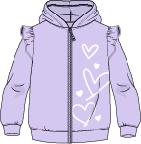

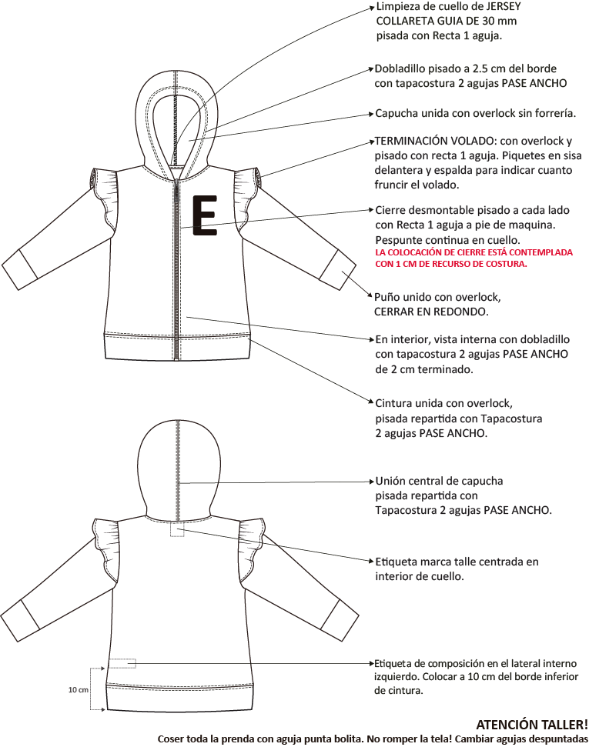
 |  |  |  |  |  |  |  | Coser toda la prenda con aguja punta bolita. No romper la tela! Cambiar agujas despuntadasCOLLARETALimpieza de cuello de jersey
 |  |  |  |  |  |  |  | Collareta guía de 30 mm x 0.25 m.
 |  |  |  |  |  |  |  | Consumo promedio x prenda: 0.005 m.10 cmEtiqueta de composición en el
 |  |  |  |  |  |  |  | lateral interno izquierdo.
 |  |  |  |  |  |  |  | Colocar a 10 cm del ruedo.Etiqueta marca talle centrada
 |  |  |  |  |  |  |  | en interior de cuello. Tira de hombro internaLimpieza cuello pisada con recta 1 aguja.
 |  |  |  |  |  |  |  | Dobladillo con tapacostura 2 agujas
 |  |  |  |  |  |  |  | PASE ANGOSTO a 2 cm terminado.Cuello de RIB unido con overlockE

FICHA CARGA
 | GRISINO |  | V23 G - COL3 - 08 |  |  |  |  |  |  | GRUPO |  |  |  |  |  | MOLDERÍA
ATTICULO | G2GL05 |  | CANGURO PALOMA NNA - RUSTICO ELASTANO |  |  |  |  |  |  | TALLES |  | 1 - 2 - 3 - 4 |  |  |  | #
 | G4GL05 |  | CANGURO PALOMA CCA - RUSTICO ELASTANO |  |  |  |  |  |  | TALLES |  | 6 - 8 - 10 - 12 - 14 |  |  |  | G276
 |  |  |  |  |  | CANT X U |  | LL
 | INSUMO |  |  | PROVEEDOR | CODIGO | NNA | CCA | COL03
GUARDAR COMO
TELAS | RUSTICO ELASTANO |  |  |  | XTF003 | 0.212 | 0.296 |  |  |  |  |  |  |  |  |  |  |  | Ruta Excel | M:\ACTIVO\40- Ver 23\GRISINO\4-FICHAS TECNICAS
 | TELA 1: | delantero, espalda, mangas, volados mangas, puños, cintura, vistas y capucha |  |  |  |  |  | LL |  |  |  |  |  |  |  |  |  |  | Nombre: | G276 CANGURO PALOMA - RUSTICO ELASTANO
 | JERSEY 24/1 |  |  |  | XTJ000 | 0.001 | 0.001
IMPRIMIR PREFICHA
 | TELA 2: | collareta limpieza de cuello |  |  |  |  |  | LL
 |  |  |  |  |  |  |  |  |  |  |  |  |  |  |  |  |  |  | Ruta PDF | Y:\4- VERANO 23\1-FICHAS TECNICAS\GRISINO\PDF
IMPRIMIR FICHA FINAL
 |  |  |  |  |  |  |  |  |  |  |  |  |  |  |  |  |  |  | Nombre: | G2GL05 G4GL05 CANGURO PALOMA - RUSTICO ELASTANO

CREAR PDF

 |  |  |  |  |  |  |  |  |  |  |  |  |  |  |  |  |  | 321

ESTAMPAS BORDADOS | ESTAMPA |  |  |  | XPE000 | 1 | 1 | SC |  |  |  |  |  |  |  |  |  | DESPLEGABLE ESTAMPAS O BORDADOS
 | FRENTE IZQUIERDO
 |  |  |  |  |  |  |  |  |  |  |  |  |  |  |  |  |  | AVIOS ANTES DE CONFECCION, INTRODUCIR MANUAL

CONFECCIÓN | ETIQUETA MARCA TALLE GRISINO |  |  |  | XAE049 | 1 | 1 | SC |  |  |  |  |  |  |  |  |  | ESTE ESPACIO ES PARA ETIQUETAS Y AVIOS QUE NO VARIAN EN CANTIDAD POR TALLE

 | COMPOSICIÓN CRESKOTEC |  |  | ARSLANIAN | XAE861 | 1 | 1 | SC
 | 95.5% ALGODÓN 4.5% ELASTANO

 |  |  |  |  |  |  |  |  |  |  |  |  |  |  |  |  |  | ESTE ESPACIO ES PARA ELASTICOS, GALONES Y OTROS AVÍOS QUE VARÍAN EN CANTIDAD POR TALLE

 |  |  |  |  |  |  |  |  |  |  |  |  |  |  |  |  |  |  | ESPACIO OCULTO PARA MÁS AVIOS CON CANTIDAD POR TALLE, SELECCIONAR Y MOSTRAR
 | CIERRE DIENTE DE PERRO 5 |  |  | YKK | XCC609/30 | 1 | 1 | VU |  |  |  |  |  |  |  | CÓDIGO INT. |  | ACA SÓLO SE COMPLETAN CIERRES
 | DESMONTABLE |  |  |  | XCC610/32 |  |  | 861 |  |  |  |  |  |  |  | CODIGO YKK
 | C/TIRACIERRE GRISINO ESM. |  |  |  | XCC611/34 |  |  | LL |  |  |  |  |  |  |  | COLOR
 | CIERRE PRINCIPAL |  |  |  | XCC613/36 |  |  | LILA |  |  |  |  |  |  |  | COLOR CINTA
 |  |  |  |  | XCC615/40 |  |  | LILA |  |  |  |  |  |  |  | COLOR DIENTE
 |  |  |  |  | XCC617/44 |  |  | LILA |  |  |  |  |  |  |  | COLOR TIRACIERRE
 |  |  |  |  | XCC619/46 |  |  | 1 | 2 | 3 | 4 | 5 | 8 | 10 | 12 | 14 | TALLE
 |  |  |  |  | XCC621/50 |  |  | 30 cm | 32 cm | 34 cm | 36 cm | 40 cm | 44 cm | 46 cm | 50 cm | 54 cm | MEDIDA
 |  |  |  |  | XCC623/54 |  |  |  |  |  |  |  |  |  |  |  |  |  | ESPACIO OCULTO PARA CIERRES SUSTITUTOS, SELECCIONAR Y MOSTRAR
 | HILO |  |  |  |  |  |  | HILO LILA
 |  |  |  |  |  |  |  | AL TONO
 | CONFECCIÓN |  |  |  | XPC000
LAV

AVIOS DE LAVADO Y CONFECCIÓN |  |  |  |  |  |  |  |  |  |  |  |  |  |  |  |  |  | BADANAS O AVIOS DESP DE CONFECCION QUE NO VARIAN POR TALLE

 |  |  |  |  |  |  |  |  |  |  |  |  |  |  |  |  |  | ESTE ESPACIO ES PARA BROCHES, REMACHES Y AVIOS DE DESPUES DE CONFECCION
 |  |  |  |  |  |  |  | 1 | 2 | 3 | 4 | 6 | 8 | 10 | 12 | 14 | TALLE
 |  |  |  |  |  |  |  |  |  |  |  |  |  |  |  |  | CANT |  | HAY MÁS EPACIO PARA BROCHES, SELECCIONAR Y MOSTRAR

PLANCHA | CARTON ROPA GRISINO |  |  |  | XEC036 | 1 | 1 |  |  |  |  |  |  |  |  |  |  | DESPLEGABLES CARTONES 1
 |  |  |  |  |  |  |  |  |  |  |  |  |  |  |  |  |  | DESPLEGABLES CARTONES 2
 |  |  |  |  |  |  |  |  |  |  |  |  |  |  |  |  |  | DESPLEGABLES CARTONES 3
 | CARTÓN TABLA DE TALLES |  |  |  | XEC047 | 1 | 1
 | STICKER CÓDIGO DE BARRA |  |  |  | XEV003 | 1 | 1
 |  |  |  |  |  |  |  |  |  |  |  |  |  |  |  |  |  | DESPLEGABLE BOLSAS MPG/NN/NNA
 |  |  |  |  |  |  |  |  |  |  |  |  |  |  |  |  |  | DESPLEGABLES BOLSAS CC/CCA
 |  |  |  |  |  |  |  |  |  |  |  |  |  |  |  |  |  | DESPLEGABLE EMPAQUES
 | STICKER PLANCHA |  |  |  | XEV001 | 1 | 1 |  |  |  |  |  |  |  |  |  |  | SE PRENDE SOLO CON BORDADO O ESTAMPA.COMPLETAR SÓLO SI LA TELA ES EN METROS.
 |  |  |  |  |  | 1 | 1 |  |  |  |  |  |  |  |  |  |  | DESPLEGABLE PLANCHAS
GTS | ILUSTRADOR |  |  |  | XPE700 | 1 | 1 |  |  |  |  |  |  |  |  |  |  | ILUSTRADOR: SE PRENDE SOLO SI HAY BORDADO O ESTAMPA. SI LA TELA TIENE DIBUJO POR METRO COPIAR DE AUX
 | FICHA FINAL |  |  |  |  | 1 |  |  |  |  |  |  |  |  |  |  |  | FICHA FINAL: SE PRENDE SOLO AL PONER EL 1 EN EL CASILLERO ROJO.
FALTA GEOMETRAL ADELANTE
 |  |  |  |  |  |  |  |  |  |  |  |  |  |  |  |  |  | PONER EL 1 SÓLO AL PASAR FICHA DEFINITIVA A MUESTRARIO/PRODUCCION
 |  |  |  |  |  |  |  |  |  |  |  |  |  |  |  |  |  | EN LA PRIMERA PASADA QUEDA EN CERO

